상품제안서
건강지킴이 포켓 약달력 | 상품코드: S38334

 |  |  |  |  |  |  | 02-713-8555 | www.synergygift.co.kr
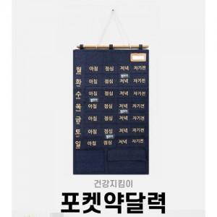

【상세/제작정보】 | <p><span style="font-size: 14pt;">※ 운임비 별도 발생 됩니다.</span></p>

【인쇄/포장옵션】 | 실크 / OPP(비닐)

【공급단가】 | 수량 | 50~ | 100~ | 500~ | 1,000~ | 2,000~
*VAT별도 | 네이비 | 8,500원 | 8,190원 | 7,870원 | 7,560원 | 7,370원
 | 아이보리 | 8,500원 | 8,190원 | 7,870원 | 7,560원 | 7,370원

【상품 URL】 | https://synergygift.co.kr:443/src/goods_detail.php?gdno=38334

